InRetail Activos
Departamento | Mass | Plaza Vea/Vivanda | Makro | Pharmacies | Shopping Malls
Amazonas | 0 | 0 | 0 | 59 | 0 | https://www.inretail.pe/Corporate%20Presentation/26/
Ancash | 52 | 3 | 0 | 79 | 1
Apurimac | 3 | 0 | 0 | 15 | 0
Arequipa | 144 | 2 | 2 | 95 | 1
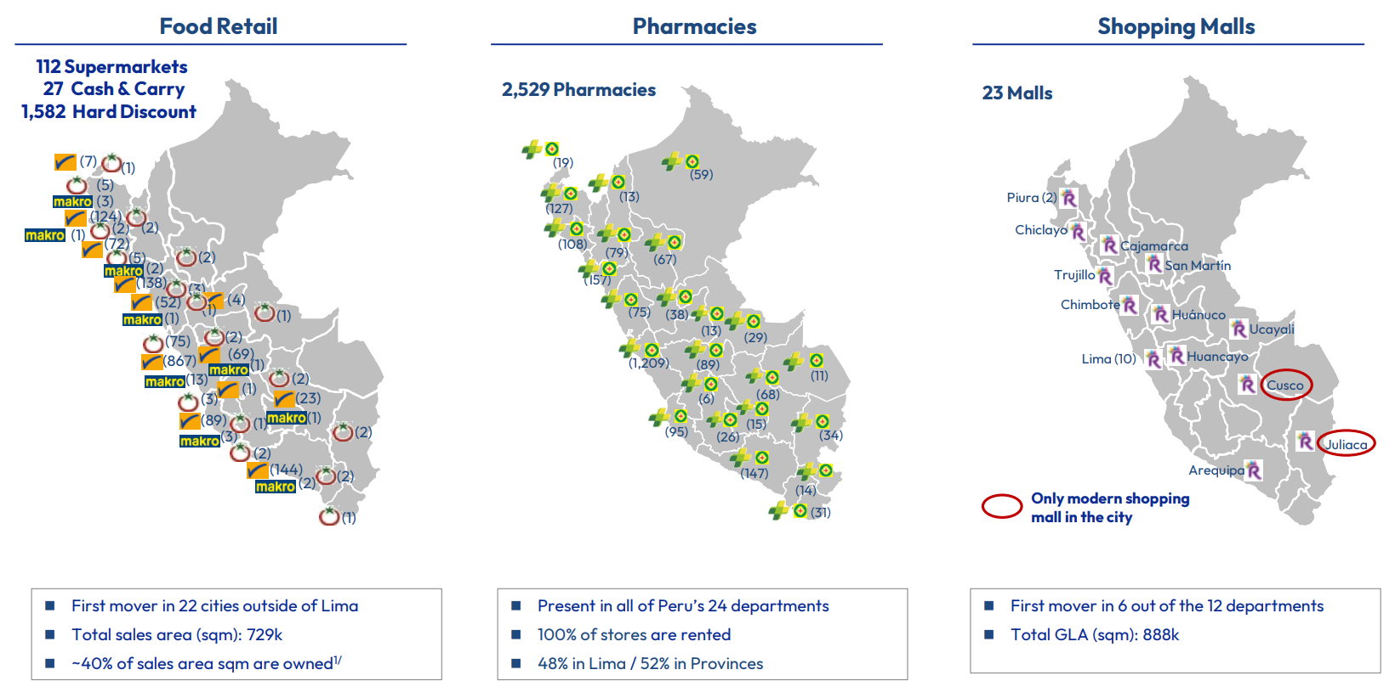
Ayacucho | 0 | 1 | 0 | 26 | 0
Cajamarca | 72 | 2 | 2 | 13 | 1
Cusco | 23 | 2 | 1 | 147 | 1
Huancavelica | 0 | 0 | 0 | 6 | 0
Huanuco | 4 | 1 | 0 | 75 | 1
Ica | 89 | 1 | 3 | 95 | 0
Junin | 69 | 2 | 1 | 89 | 1
La Libertad | 138 | 3 | 0 | 157 | 1
Lambayeque | 124 | 2 | 1 | 108 | 1
Lima | 867 | 7 | 13 | 1,209 | 10
Loreto | 0 | 0 | 0 | 59 | 0
Madre de Dios | 2 | 0 | 0 | 34 | 0
Moquegua | 0 | 0 | 0 | 4 | 0
Pasco | 0 | 0 | 0 | 38 | 0
Piura | 30 | 5 | 0 | 127 | 2
Puno | 0 | 1 | 0 | 14 | 1
San Martin | 0 | 1 | 0 | 67 | 1
Tacna | 0 | 1 | 0 | 31 | 0
Tumbes | 7 | 1 | 0 | 19 | 0
Ucayali | 0 | 2 | 0 | 29 | 1

InRetail Ponderacion
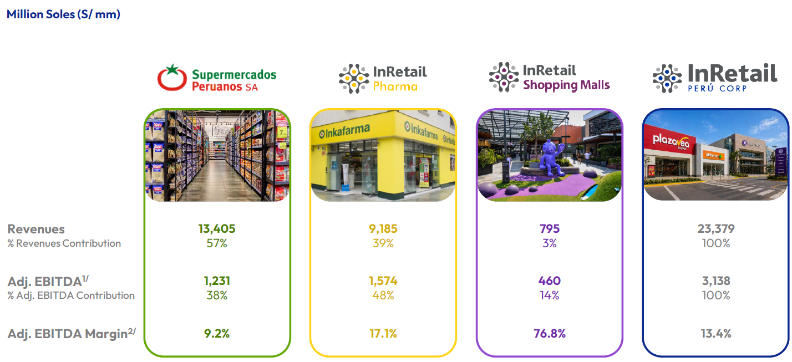
N° Veces | Business Line | Inicio | Peso
10 | Makro | 62.50% | 36.38%
5 | Plaza Vea/Vivanda | 31.25% | 18.19%
1 | Mass | 6.25% | 3.64%
NA | InRetail Consumer | 60% | 58.20%
NA | Pharmacies | 40% | 38.80%
NA | InRetail Ex Shopping Malls | 97% | 97.00%
NA | Shopping Malls | 3% | 3.00%

EXTRA NO CONSIDERAR
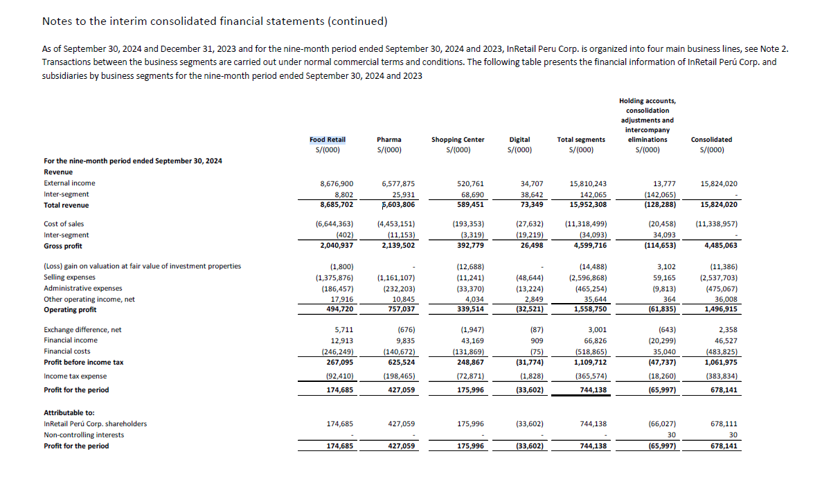
 |  |  |  |  |  |  |  |  |  |  |  | 10 | 15 | 17 |  |  |  | Departamento | Farmacias | Food Retail
 |  |  |  |  |  |  |  |  |  |  |  | 20 | 25 | 94 |  |  |  | Amazonas | 0% | 0%
Inretail Corporate Presentation 2Q2024 |  |  |  |  |  |  |  |  |  |  |  | - | 10 | 24 |  |  |  | Ancash | 1% | 1%
 |  |  |  |  |  |  |  |  |  |  |  | 30 | 30 | 63 |  |  |  | Apurimac | 0% | 0%
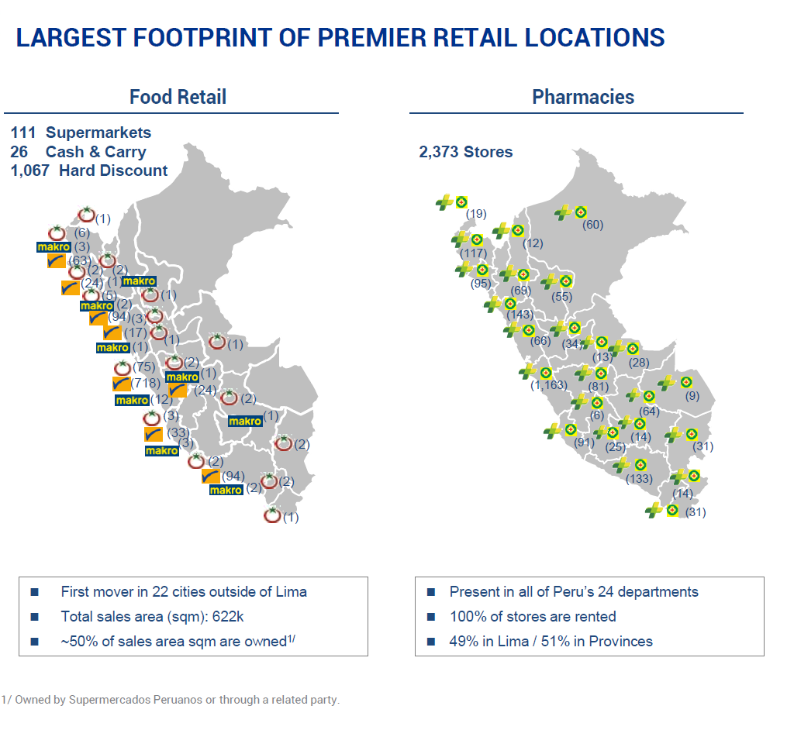
 |  |  |  |  |  |  |  |  |  |  |  | - | 5 | 0 |  |  |  | Arequipa | 2% | 4%
 |  |  |  |  |  |  |  |  |  |  |  |  |  |  |  |  |  | Ayacucho | 0% | 0%
 | Farmacias |  |  |  |  |  |  |  |  |  |  |  |  |  |  |  |  | Cajamarca | 1% | 1%
 |  |  |  |  |  |  |  |  | 8.7 | 0.60839160839 |  |  |  |  |  |  |  | Callao | 0% | 0%
 | Departamento | # de Farmacias | % | Descuento |  |  |  |  | 5.6 | 0.39160839161 |  |  |  |  |  |  |  | Cusco | 1% | 1%
 | Amazonas | 12 | 1% | 39.16% | 0.20% |  |  |  |  |  |  |  |  |  |  |  |  | Huancavelica | 0% | 0%
 | Ancash | 66 | 3% | 39.16% | 1.09% |  |  |  |  |  |  |  |  |  |  |  |  | Huanuco | 1% | 0%
 | Apurimac | 14 | 1% | 39.16% | 0.23% |  |  |  |  |  |  |  |  |  |  |  |  | Ica | 2% | 3%
 | Arequipa | 133 | 6% | 39.16% | 2.19% |  |  |  |  |  |  |  |  |  |  |  |  | Junin | 1% | 1%
 | Ayacucho | 25 | 1% | 39.16% | 0.41% |  | INRETAIL |  |  |  |  |  |  |  |  |  |  | La Libertad | 2% | 5%
 | Cajamarca | 69 | 3% | 39.16% | 1.14% |  | 440 | 2373 | 19% |  |  |  |  |  |  |  |  | Lambayeque | 2% | 1%
 | Callao | 0 | 0% | 39.16% | 0.00% |  | 343 | 1,872 | 18% |  |  |  |  |  |  |  |  | Lima | 19% | 39%
 | Cusco | 64 | 3% | 39.16% | 1.06% |  | 783 |  |  |  |  |  |  |  |  |  |  | Loreto | 1% | 0%
 | Huancavelica | 6 | 0% | 39.16% | 0.10% |  | 786 |  |  |  |  |  |  |  |  |  |  | Madre de Dios | 0% | 0%
 | Huanuco | 34 | 1% | 39.16% | 0.56% |  |  |  |  |  |  |  |  |  |  |  |  | Moquegua | 0% | 0%
 | Ica | 91 | 4% | 39.16% | 1.50% |  | 4 | 21 | 0.19047619048 |  |  |  |  |  |  |  |  | Pasco | 0% | 0%
 | Junin | 81 | 3% | 39.16% | 1.34% |  |  |  |  |  |  |  |  |  |  |  |  | Piura | 2% | 4%
 | La Libertad | 143 | 6% | 39.16% | 2.36% |  |  |  |  |  |  |  |  |  |  |  |  | Puno | 1% | 0%
 | Lambayeque | 95 | 4% | 39.16% | 1.57% |  |  |  |  |  |  |  |  |  |  |  |  | San Martin | 1% | 0%
 | Lima | 1163 | 49% | 39.16% | 19.19% |  |  |  |  |  |  |  |  |  |  |  |  | Tacna | 1% | 0%
 | Loreto | 60 | 3% | 39.16% | 0.99% |  |  |  |  |  |  |  |  |  |  |  |  | Tumbes | 0% | 0%
 | Madre de Dios | 9 | 0% | 39.16% | 0.15% |  |  |  |  |  |  |  |  |  |  |  |  | Ucayali | 0% | 0%
 | Moquegua | 14 | 1% | 39.16% | 0.23%
 | Pasco | 13 | 1% | 39.16% | 0.21%
 | Piura | 117 | 5% | 39.16% | 1.93%
 | Puno | 31 | 1% | 39.16% | 0.51%
 | San Martin | 55 | 2% | 39.16% | 0.91%
 | Tacna | 31 | 1% | 39.16% | 0.51%
 | Tumbes | 19 | 1% | 39.16% | 0.31%
 | Ucayali | 28 | 1% | 39.16% | 0.46%
 |  | 2373 | 100%

 |  |  | PESO MAKRO |  |  | PESO PLAZA VEA |  |  | PESO MASS
 | Departamento | # de Makros | Multiplicador | Total Makros | # de Viv/Plaza | Multiplicador | Total Viv/Plaza | # de Mass | Multiplicador | Total Mass | Total de Puntos | % | Descuento |  | Departamento | Total Final
 | Amazonas | 0 | 10 | - | 0 | 5 | 0 | 0 | 1 | 0 | - | 0.00% | 60.84% | 0.00% | Amazonas | 0.20% | 0.20%
 | Ancash | 1 | 10 | 10 | 3 | 5 | 15 | 17 | 1 | 17 | 42 | 2.24% | 60.84% | 1.36% | Ancash | 2.45% | 2.45%
 | Apurimac | 0 | 10 | - | 0 | 5 | 0 | 0 | 1 | 0 | - | 0.00% | 60.84% | 0.00% | Apurimac | 0.23% | 0.23%
 | Arequipa | 2 | 10 | 20 | 2 | 5 | 10 | 94 | 1 | 94 | 124 | 6.62% | 60.84% | 4.03% | Arequipa | 6.22% | 6.22%
 | Ayacucho | 0 | 10 | - | 0 | 5 | 0 | 0 | 1 | 0 | - | 0.00% | 60.84% | 0.00% | Ayacucho | 0.41% | 0.41%
 | Cajamarca | 1 | 10 | 10 | 2 | 5 | 10 | 0 | 1 | 0 | 20 | 1.07% | 60.84% | 0.65% | Cajamarca | 1.79% | 1.79%
 | Callao | 0 | 10 | - | 0 | 5 | 0 | 0 | 1 | 0 | - | 0.00% | 60.84% | 0.00% | Callao | 0.00% | 0.00%
 | Cusco | 1 | 10 | 10 | 2 | 5 | 10 | 0 | 1 | 0 | 20 | 1.07% | 60.84% | 0.65% | Cusco | 1.71% | 1.71%
 | Huancavelica | 0 | 10 | - | 0 | 5 | 0 | 0 | 1 | 0 | - | 0.00% | 60.84% | 0.00% | Huancavelica | 0.10% | 0.10%
 | Huanuco | 0 | 10 | - | 1 | 5 | 5 | 0 | 1 | 0 | 5 | 0.27% | 60.84% | 0.16% | Huanuco | 0.72% | 0.72%
 | Ica | 3 | 10 | 30 | 3 | 5 | 15 | 33 | 1 | 33 | 78 | 4.17% | 60.84% | 2.53% | Ica | 4.04% | 4.04%
 | Junin | 1 | 10 | 10 | 2 | 5 | 10 | 24 | 1 | 24 | 44 | 2.35% | 60.84% | 1.43% | Junin | 2.77% | 2.77%
 | La Libertad | 2 | 10 | 20 | 5 | 5 | 25 | 94 | 1 | 94 | 139 | 7.43% | 60.84% | 4.52% | La Libertad | 6.88% | 6.88%
 | Lambayeque | 0 | 10 | - | 2 | 5 | 10 | 24 | 1 | 24 | 34 | 1.82% | 60.84% | 1.10% | Lambayeque | 2.67% | 2.67%
 | Lima | 12 | 10 | 120 | 75 | 5 | 375 | 718 | 1 | 718 | 1,213 | 64.80% | 60.84% | 39.42% | Lima | 58.61% | 58.61%
 | Loreto | 0 | 10 | - | 0 | 5 | 0 | 0 | 1 | 0 | - | 0.00% | 60.84% | 0.00% | Loreto | 0.99% | 0.99%
 | Madre de Dios | 0 | 10 | - | 0 | 5 | 0 | 0 | 1 | 0 | - | 0.00% | 60.84% | 0.00% | Madre de Dios | 0.15% | 0.15%
 | Moquegua | 0 | 10 | - | 0 | 5 | 0 | 0 | 1 | 0 | - | 0.00% | 60.84% | 0.00% | Moquegua | 0.23% | 0.23%
 | Pasco | 0 | 10 | - | 0 | 5 | 0 | 0 | 1 | 0 | - | 0.00% | 60.84% | 0.00% | Pasco | 0.21% | 0.21%
 | Piura | 3 | 10 | 30 | 6 | 5 | 30 | 63 | 1 | 63 | 123 | 6.57% | 60.84% | 4.00% | Piura | 5.93% | 5.93%
 | Puno | 0 | 10 | - | 2 | 5 | 10 | 0 | 1 | 0 | 10 | 0.53% | 60.84% | 0.32% | Puno | 0.84% | 0.84%
 | San Martin | 0 | 10 | - | 1 | 5 | 5 | 0 | 1 | 0 | 5 | 0.27% | 60.84% | 0.16% | San Martin | 1.07% | 1.07%
 | Tacna | 0 | 10 | - | 1 | 5 | 5 | 0 | 1 | 0 | 5 | 0.27% | 60.84% | 0.16% | Tacna | 0.67% | 0.67%
 | Tumbes | 0 | 10 | - | 1 | 5 | 5 | 0 | 1 | 0 | 5 | 0.27% | 60.84% | 0.16% | Tumbes | 0.48% | 0.48%
 | Ucayali | 0 | 10 | - | 1 | 5 | 5 | 0 | 1 | 0 | 5 | 0.27% | 60.84% | 0.16% | Ucayali | 0.62% | 0.62%
 |  |  |  |  |  |  |  |  |  |  | 1,872 | 100%

